상품제안서
이즐리 레이스컷 6K 3단 자동 양우산 | 상품코드: S47576

 |  |  | 02-713-8555 | www.synergygift.co.kr
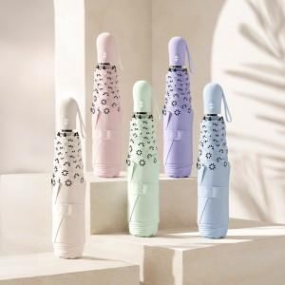

【상세/제작정보】 | ※ 컬러인쇄 별도문의 바랍니다.

【인쇄/포장옵션】 | 손잡이1도, 원단1도 / 포장지포장

【공급단가】 | 수량 | 20~
*VAT별도 | 단가 | 15,600원

【상품 URL】 | https://www.synergygift.co.kr:443/src/goods_detail.php?gdno=47576

